Versionisierung
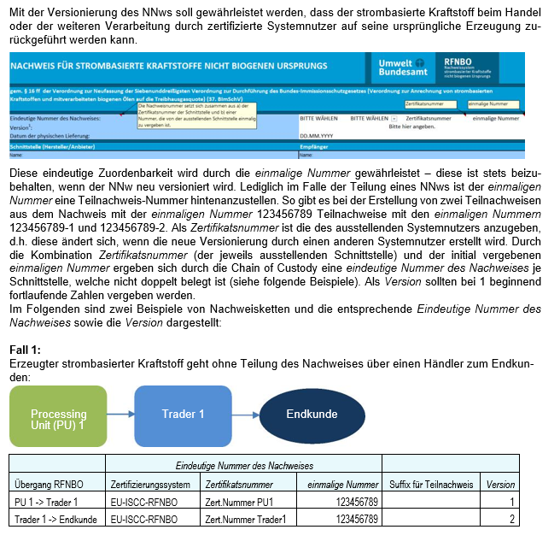
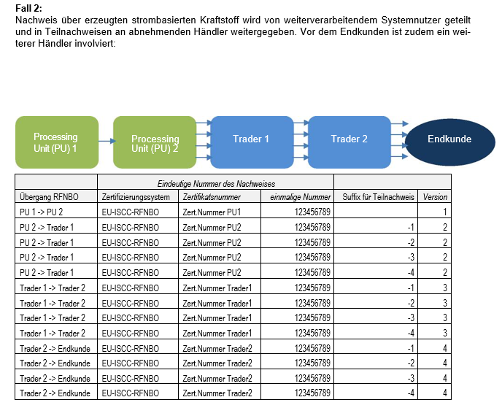

Version 3 (23.03.2026)

Strombezug
Es gab bisweilen vermehrt Rückfragen zu den verwendeten Strommengen (Zellen L37 mit L39 und L40) sowie zur Menge des erneuerbaren Stroms, der aus entsprechenden Anlagen stammt (Zelle L 46).

Gesamte Strommenge, welche neben dem Elektrolyseur/ der Erzeugungsanlage auch für alle weiteren Nebenverbraucher (wie z.B. Pumpen, Verdichter) genutzt wurde. Diese ist für die im Nachweis angegebene
Wasserstoffmenge über den monat-lichen spezifischen Stromverbrauch (kWh/kg RFNBO) zu ermitteln
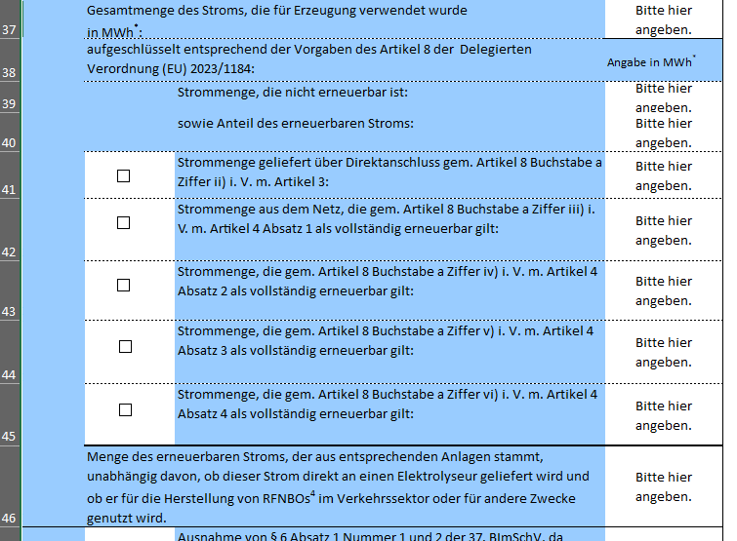

Obige Menge, aufgeteilt nach erneuerbarem und nicht-er­neuerbarem Anteil

Gesamtmenge des Stroms, der in den vertraglich gebundenen Stromerzeugungsanlagen erzeugt wurde und der Processing Unit im jeweiligen Erzeugungszeitraum vertraglich zugestanden hat (also zur Nutzung zur Verfügung gestanden hat).

Version 3 (23.03.2026)

